Total
Alkalmazott szűrők: Highlighted nem egyezik ezzel: (Üres) Mandatory egyezik ezzel: Yes LSP egyezik ezzel: Maersk TO_assigned_status_date ekkori vagy későbbi a következőnél: 2025.12.01. 0:00:00 és dátuma korábbi, mint 2026.02.01. 0:00:00 Canceled_shipment egyezik ezzel: N

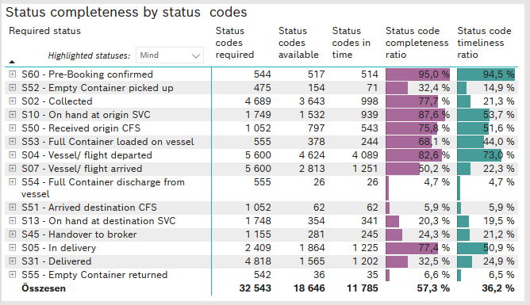
Required status | STATUS_TYPE | Service_Provider | Status codes required | Status codes available | Status codes in time | Status code completeness ratio | Status code timeliness ratio
S60 - Pre-Booking confirmed | Actual | 0000056066 - Maersk | 544 | 517 | 514 | 95.0 % | 94.5 %
S52 - Empty Container picked up | Actual | 0000056066 - Maersk | 475 | 154 | 71 | 32.4 % | 14.9 %
S02 - Collected | Actual | 0000056066 - Maersk | 2,582 | 1,913 | 998 | 74.1 % | 38.7 %
S02 - Collected | Estimated | 0000056066 - Maersk | 2,107 | 1,730 | 0 | 82.1 % | 0.0 %
S10 - On hand at origin SVC | Actual | 0000056066 - Maersk | 1,749 | 1,532 | 939 | 87.6 % | 53.7 %
S50 - Received origin CFS | Actual | 0000056066 - Maersk | 1,052 | 797 | 543 | 75.8 % | 51.6 %
S53 - Full Container loaded on vessel | Actual | 0000056066 - Maersk | 555 | 378 | 244 | 68.1 % | 44.0 %
S04 - Vessel/ flight departed | Actual | 0000056066 - Maersk | 2,800 | 2,227 | 2,197 | 79.5 % | 78.5 %
S04 - Vessel/ flight departed | Estimated | 0000056066 - Maersk | 2,800 | 2,397 | 1,892 | 85.6 % | 67.6 %
S07 - Vessel/ flight arrived | Actual | 0000056066 - Maersk | 2,800 | 649 | 649 | 23.2 % | 23.2 %
S07 - Vessel/ flight arrived | Estimated | 0000056066 - Maersk | 2,800 | 2,164 | 602 | 77.3 % | 21.5 %
S54 - Full Container discharge from vessel | Actual | 0000056066 - Maersk | 555 | 26 | 26 | 4.7 % | 4.7 %
S51 - Arrived destination CFS | Actual | 0000056066 - Maersk | 1,052 | 62 | 62 | 5.9 % | 5.9 %
S13 - On hand at destination SVC | Actual | 0000056066 - Maersk | 1,748 | 354 | 341 | 20.3 % | 19.5 %
S45 - Handover to broker | Actual | 0000056066 - Maersk | 826 | 137 | 137 | 16.6 % | 16.6 %
S45 - Handover to broker | Estimated | 0000056066 - Maersk | 329 | 144 | 108 | 43.8 % | 32.8 %
S05 - In delivery | Actual | 0000056066 - Maersk | 2,409 | 1,864 | 1,225 | 77.4 % | 50.9 %
S31 - Delivered | Actual | 0000056066 - Maersk | 2,409 | 34 | 21 | 1.4 % | 0.9 %
S31 - Delivered | Estimated | 0000056066 - Maersk | 2,409 | 1,531 | 1,181 | 63.6 % | 49.0 %
S55 - Empty Container returned | Actual | 0000056066 - Maersk | 542 | 36 | 35 | 6.6 % | 6.5 %

